版权声明
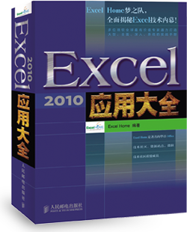

1．本文件为ExcelHome编著的图书《Excel 2010应用大全》的配套资
料，版权归ExcelHome网站及著作权人所有。
2．若传播本文件需完整注明出处：
“来源：ExcelHome网站（http://www.excelhome.net）”。
3．ExcelHome网站及作者拥有完整的版权，受著作权法保护，任何
单位及个人不得用于商业用途。
4．不得抄袭、修改、摘编本文件的任何内容，或以其他方式用于商
业目的，如对版权构成侵犯，将追究其法律责任。
5．本版权声明附于该文件内，不得删除！

微信公众号
iexcelhome
新浪微博
@ExcelHome
腾讯微博
@excel_home





www.excelhome.net

人员信息表
2010年度培训明细表
筛选条件：>=5课时
序号 | 类别 | 培训名称 | 部门 | 讲师 | 课时
3 | 技术 | Flash Builder开发培训 | 开发部 | 何梦蝶 | 7
4 | 技术 | Oracle 系统优化及管理培训 | 信息部 | 吴晓丹 | 14
5 | 技术 | Java基础开发培训 | 开发部 | 何梦蝶 | 6
6 | 技术 | Linux操作系统基础培训 | 技术部 | 郑婷 | 7
8 | 技术 | Android系统开发培训 | 技术部 | 孙小样 | 6
10 | 技术 | Solaris system Admin | 系统部 | 李嘉轩 | 5

 |  |  | 部门 | 课时
 |  |  | 开发部 | 13
 |  |  | 信息部 | 14
 |  |  | 技术部 | 13
 |  |  | 系统部 | 5
 |  |  |  | 0

